HP用
７月 こんだてひょう
 |  | 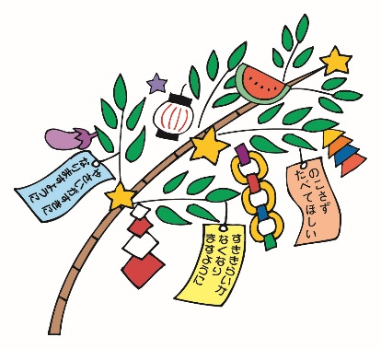 |  |  | 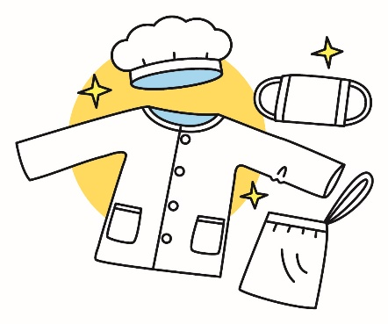 |  |  | 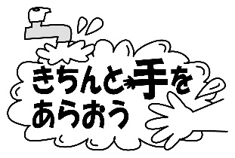
 |  |  | 給食の目標『衛生に気をつけよう』 |  |  |  |  |  | 犬山市立楽田小学校

日 | 曜 | 献立名 | 主 な 材 料 と そ の 働 き
 |  |  | 赤 体をつくる |  | 緑 体の調子をととのえる |  |  | 黄 体を動かすエネルギーになる
 |  |  | １群 | ２群 | ３群 |  | ４群 | ５群 |  | ６群
 |  |  | 魚・肉・卵・大豆・大豆製品 | 牛乳・乳製品・小魚・海藻 | 緑黄色野菜 |  | その他の野菜・果物・きのこ | 米・パン・めん・いも・砂糖 |  | 油脂・種実
1 | 木 | ごはん ぎゅうにゅう |  | ぎゅうにゅう |  |  |  | ごはん
 |  | とりにくとじゃがいものあげに | とりにく |  |  |  |  | でんぷん じゃがいも さとう |  | あぶら
 |  | とうにゅうみそしる | いんげんまめ とうにゅう あぶらあげ みそ |  | にんじん |  | はくさい きりぼしだいこん ねぎ こんにゃく
 |  | わかめときゅうりのすのもの |  | わかめ |  |  | きゅうり | さとう
2 | 金 | ごはん ぎゅうにゅう |  | ぎゅうにゅう |  |  |  | ごはん
 |  | やきぎょうざ | ぶたにく とりにく |  | にら |  | キャベツ たまねぎ しょうが | こむぎこ でんぷん さとう |  | あぶら
 |  | ホイコーロー | ぶたにく みそ |  | ピーマン |  | たまねぎ キャベツ にんにく きくらげ | さとう |  | あぶら
 |  | かんてんいりちゅうかサラダ | ツナ | かんてん わかめ |  |  | きゅうり きりぼしだいこん | さとう |  | ごまあぶら
5 | 月 | ナン ぎゅうにゅう |  | ぎゅうにゅう |  |  |  | ナン
 |  | なつやさいのカレー | ぶたにく だいず |  | にんじん トマト ピーマン |  | なす たまねぎ | じゃがいも カレールウ |  | あぶら
 |  | ツナサラダ | ツナ |  |  |  | きゅうり キャベツ コーン | さとう |  | あぶら
 |  | れいとうみかん |  |  |  |  | みかん
6 | 火 | ごはん ぎゅうにゅう |  | ぎゅうにゅう |  |  |  | ごはん
 |  | マーボーどうふ | ぶたにく とうふ みそ |  | にんじん |  | たまねぎ ねぎ しょうが にんにく | でんぷん さとう |  | ごまあぶら あぶら
 |  | きゅうりのちゅうかあえ |  |  |  |  | きゅうり | さとう |  | ごまあぶら ごま
 |  | ごまだんご |  | かんてん |  |  |  | あずき さとう もちごめ しらたまこ |  | ごま あぶら
7 | 水 | むぎごはん ぎゅうにゅう |  | ぎゅうにゅう |  |  |  | むぎごはん
 |  | ハンバーグ・おろしぽんずソース | とりにく ぶたにく |  |  |  | たまねぎ だいこん | さとう
 |  | たなばたじる | うずらたまご かまぼこ あぶらあげ |  | にんじん みつば |  | たまねぎ ほししいたけ | でんぷん
 |  | やさいのしおこんぶあえ |  | こんぶ | にんじん |  | キャベツ きゅうり
 |  | たなばたゼリー |  | かんてん |  |  | ブルーベリー レモン みかん | さとう |  | あぶら
8 | 木 | ごはん ぎゅうにゅう |  | ぎゅうにゅう |  |  |  | ごはん
 |  | さばのたつたあげ | さば |  |  |  | しょうが | でんぷん |  | あぶら
 |  | とうがんじる | とりにく（なごやコーチン） |  | にんじん |  | とうがん しいたけ しょうが ねぎ | でんぷん
 |  | あおなのごまあえ | ちくわ |  | ほうれんそう にんじん |  | キャベツ きりぼしだいこん | さとう |  | ごま ごまあぶら
 |  | わかめふりかけ | かつおぶし | わかめ ちりめん | あかしそ |  |  | さとう |  | ごま
9 | 金 | ちゅうかめん ぎゅうにゅう |  | ぎゅうにゅう |  |  |  | ちゅうかめん
 |  | ひやしちゅうか | チキンハム たまご |  | にんじん |  | キャベツ きゅうり しょうが | さとう |  | ごまあぶら
 |  | えだまめコロッケ |  |  |  |  | えだまめ たまねぎ | じゃがいも さとう パンこ こむぎこ でんぷん |  | あぶら
 |  | ひとくちゼリー（ようなし） |  |  |  |  | ようなし | さとう
12 | 月 | ごはん ぎゅうにゅう |  | ぎゅうにゅう |  |  |  | ごはん
 |  | いかフリッター | いか | おきあみ アオサ |  |  |  | こむぎこ でんぷん さとう こめこ |  | あぶら
 |  | きゅうりのゆかりあえ |  |  | しそ |  | きゅうり きりぼしだいこん |  |  | ごま
 |  | にくじゃが | ぶたにく |  | にんじん |  | たまねぎ グリンピース こんにゃく | じゃがいも さとう |  | あぶら
13 | 火 | むぎごはん ぎゅうにゅう |  | ぎゅうにゅう |  |  |  | むぎごはん
 |  | ぶたキムチどん | ぶたにく かまぼこ |  | にんじん にら |  | はくさいキムチ たまねぎ こんにゃく きくらげ | さとう |  | あぶら
 |  | わかめとたまごのスープに | とりにく たまご | わかめ かんてん | にんじん |  | えのきたけ たけのこ ねぎ
 |  | すいか |  |  |  |  | すいか
14 ★ | 水 | ミルクロール ぎゅうにゅう |  | ぎゅうにゅう |  |  |  | ミルクロールパン
 |  | とりにくのオーロラソース | とりにく | ぎゅうにゅう | トマト |  |  | こむぎこ |  | バター
 |  | フレンチサラダ |  |  | にんじん |  | コーン きゅうり キャベツ | さとう |  | あぶら
 |  | ジュリエンヌスープ | ベーコン |  | にんじん パセリ |  | たまねぎ だいこん セロリー | じゃがいも
 |  | レアチーズ |  | チーズ クリーム かんてん |  |  | いちご レモン | さとう |  | あぶら
15 | 木 | たこいりまぜごはん ぎゅうにゅう | たこ あぶらあげ | ぎゅうにゅう | にんじん |  | きりぼしだいこん しょうが ごぼう | こめ もちごめ さとう |  | あぶら
 |  | さけのみそマヨやき | さけ みそ |  | にんじん ピーマン |  | たまねぎ |  |  | ドレッシング
 |  | すましじる | かまぼこ とうふ | わかめ | にんじん |  | ねぎ えのきたけ
 |  | わらびもち | きなこ |  |  |  |  | わらびもち さとう
16 | 金 | わかめごはん ぎゅうにゅう |  | ぎゅうにゅう わかめ |  |  |  | ごはん
 |  | なすとむきえびのかきあげ | むきえび ちくわ |  | にんじん |  | なす たまねぎ | こむぎこ でんぷん |  | あぶら
 |  | きりぼしだいこんのおかかあえ | かつおぶし |  | にんじん |  | キャベツ きりぼしだいこん
 |  | よしのじる | とりにく とうふ |  | にんじん |  | だいこん ごぼう ねぎ | でんぷん
 |  | セレクトアイス（とうにゅうアイス） | とうにゅう |  |  |  |  | みずあめ さとう |  | あぶら
 |  | セレクトアイス（ソーダシャーベット） |  |  |  |  | りんご ライム | さとう
給食回数 １２回
◇献立内容は変更することがあります。
◇食べものは、体の中のはたらきによって３つの仲間にわけられます。
◇汁もののだしには、煮干しやむろあじ、こんぶなどを使用しています。 |  |  |  |  |  | 毎月１９日は「食育の日」です。毎月、季節の食材や地産地消を意識した献立を作成します。 今月は、１６日（金）を食育の日として、愛知県で収穫された食べ物を給食に使用する予定です。 ｢なすとむきえびのかきあげ｣のなすや｢切干大根のおかかあえ｣のキャベツや切干大根は、愛知県産の食材を使用予定です。 ＊８日(木)の名古屋コーチンは、｢国産農林水産物等販路多様化緊急対策」によって、無償提供されたものを使用します。

★は、オリンピックを応援する献立です。今月の１４日は、フランス料理を参考にしました。 ・「鶏肉のオーロラソース」・・「オーロラソース」は、 ホワイトソースにトマトやバターを入れて煮つめた ものです。 ・「ジュリエンヌスープ」・・ キャベツやにんじんなど､せん切りにした野菜がたっぷり入ったスープです｡ ・「フレンチサラダ」・・・フランスはサラダをよく食べます。今月は野菜だけのシンプルなサラダです。

